Sheet1
提 案 書

抗菌消臭簡易トイレ１P |  | 参考上代 | ¥200 | 販売価格
 |  | （税別） |  | （税別）
【JAN】 | 4562121886780
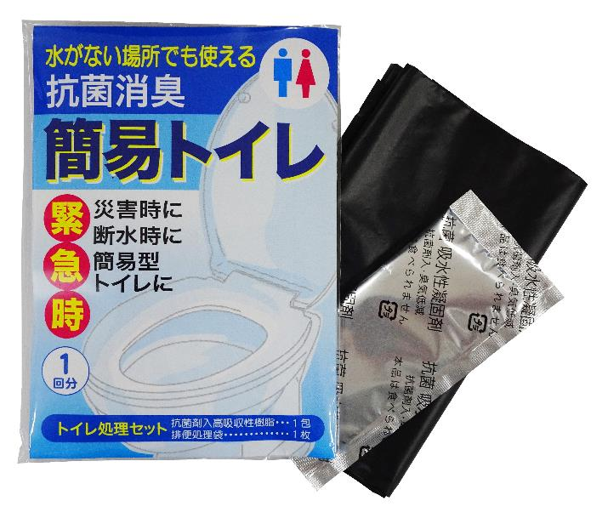 |  |  | 【商品番号】 7230-60 【本体サイズ】 排便処理袋：650×500ｍｍ・15g 【パッケージサイズ】 110×160×8ｍｍ・28g 【個装形態】 ポリ袋入 【材質】 ポリエチレン・抗菌剤入高吸収性樹脂 【入数】 300 【セット内容】 排便処理袋・吸収性凝固剤×各１ 【商品説明】 水がなくてトイレが使えなくても排泄物が処理できる簡易トイレ 【生産国】 日本・中国

